Problema
Trabalho

Uma empresa ampliou recentemente seus negócios, implantando um total de 25 sedes da empresa para venda de seus equipamentos, em diversos pontos do país. Todavia, o custo com transporte dos equipamentos entre os 10 armazens da empresa e seus pontos de venda varia de acordo com os locais de origem e destino. Utilizando o Evolver, identifique qual a melhor estratégia para se aumentar os lucros da empresa, sabendo que as demandas de cada ponto de venda precisam ser atendidas, assim como as capacidades de cada armazém também precisam ser respeitadas.

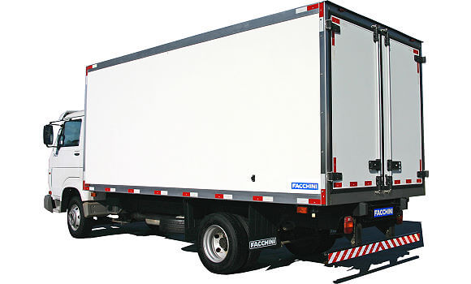
Considere que os custo de transporte, por caminhão, variam de acordo com a rota. Tais custos entre os 10 armazéns e os 25 pontos de venda da empresa estão descritos na tabela a seguir.

 | Armazém 1 | Armazém 2 | Armazém 3 | Armazém 4 | Armazém 5 | Armazém 6 | Armazém 7 | Armazém 8 | Armazém 9 | Armazém 10
Loja 1 | R$ 315.00 | R$ 299.00 | R$ 131.00 | R$ 314.00 | R$ 151.00 | R$ 317.00 | R$ 314.00 | R$ 300.00 | R$ 126.00 | R$ 284.00
Loja 2 | R$ 312.00 | R$ 267.00 | R$ 125.00 | R$ 288.00 | R$ 142.00 | R$ 277.00 | R$ 285.00 | R$ 307.00 | R$ 129.00 | R$ 270.00
Loja 3 | R$ 309.00 | R$ 221.00 | R$ 113.00 | R$ 266.00 | R$ 295.00 | R$ 142.00 | R$ 258.00 | R$ 240.00 | R$ 139.00 | R$ 271.00
Loja 4 | R$ 100.00 | R$ 281.00 | R$ 280.00 | R$ 116.00 | R$ 245.00 | R$ 273.00 | R$ 169.00 | R$ 130.00 | R$ 317.00 | R$ 295.00
Loja 5 | R$ 144.00 | R$ 102.00 | R$ 134.00 | R$ 169.00 | R$ 155.00 | R$ 114.00 | R$ 306.00 | R$ 310.00 | R$ 295.00 | R$ 167.00
Loja 6 | R$ 308.00 | R$ 315.00 | R$ 124.00 | R$ 305.00 | R$ 152.00 | R$ 306.00 | R$ 286.00 | R$ 307.00 | R$ 128.00 | R$ 301.00
Loja 7 | R$ 281.00 | R$ 298.00 | R$ 105.00 | R$ 295.00 | R$ 298.00 | R$ 278.00 | R$ 114.00 | R$ 314.00 | R$ 249.00 | R$ 320.00
Loja 8 | R$ 110.00 | R$ 258.00 | R$ 117.00 | R$ 313.00 | R$ 143.00 | R$ 104.00 | R$ 128.00 | R$ 126.00 | R$ 314.00 | R$ 148.00
Loja 9 | R$ 109.00 | R$ 240.00 | R$ 116.00 | R$ 260.00 | R$ 140.00 | R$ 141.00 | R$ 108.00 | R$ 249.00 | R$ 112.00 | R$ 113.00
Loja 10 | R$ 128.00 | R$ 134.00 | R$ 255.00 | R$ 106.00 | R$ 309.00 | R$ 307.00 | R$ 259.00 | R$ 274.00 | R$ 111.00 | R$ 320.00
Loja 11 | R$ 310.00 | R$ 290.00 | R$ 125.00 | R$ 305.00 | R$ 134.00 | R$ 289.00 | R$ 292.00 | R$ 304.00 | R$ 152.00 | R$ 297.00
Loja 12 | R$ 306.00 | R$ 196.00 | R$ 132.00 | R$ 313.00 | R$ 149.00 | R$ 312.00 | R$ 315.00 | R$ 296.00 | R$ 127.00 | R$ 313.00
Loja 13 | R$ 245.00 | R$ 169.00 | R$ 151.00 | R$ 152.00 | R$ 312.00 | R$ 137.00 | R$ 128.00 | R$ 123.00 | R$ 120.00 | R$ 285.00
Loja 14 | R$ 273.00 | R$ 125.00 | R$ 116.00 | R$ 115.00 | R$ 116.00 | R$ 294.00 | R$ 296.00 | R$ 151.00 | R$ 145.00 | R$ 145.00
Loja 15 | R$ 114.00 | R$ 112.00 | R$ 246.00 | R$ 122.00 | R$ 120.00 | R$ 119.00 | R$ 286.00 | R$ 261.00 | R$ 157.00 | R$ 154.00
Loja 16 | R$ 286.00 | R$ 295.00 | R$ 114.00 | R$ 291.00 | R$ 142.00 | R$ 286.00 | R$ 311.00 | R$ 284.00 | R$ 129.00 | R$ 281.00
Loja 17 | R$ 107.00 | R$ 108.00 | R$ 282.00 | R$ 258.00 | R$ 301.00 | R$ 286.00 | R$ 266.00 | R$ 140.00 | R$ 261.00 | R$ 252.00
Loja 18 | R$ 160.00 | R$ 285.00 | R$ 305.00 | R$ 292.00 | R$ 152.00 | R$ 140.00 | R$ 281.00 | R$ 159.00 | R$ 295.00 | R$ 117.00
Loja 19 | R$ 248.00 | R$ 250.00 | R$ 133.00 | R$ 265.00 | R$ 126.00 | R$ 272.00 | R$ 290.00 | R$ 300.00 | R$ 133.00 | R$ 269.00
Loja 20 | R$ 126.00 | R$ 297.00 | R$ 273.00 | R$ 264.00 | R$ 137.00 | R$ 314.00 | R$ 142.00 | R$ 245.00 | R$ 118.00 | R$ 279.00
Loja 21 | R$ 261.00 | R$ 253.00 | R$ 146.00 | R$ 109.00 | R$ 247.00 | R$ 278.00 | R$ 155.00 | R$ 103.00 | R$ 130.00 | R$ 145.00
Loja 22 | R$ 281.00 | R$ 314.00 | R$ 293.00 | R$ 170.00 | R$ 298.00 | R$ 111.00 | R$ 300.00 | R$ 145.00 | R$ 275.00 | R$ 250.00
Loja 23 | R$ 293.00 | R$ 101.00 | R$ 117.00 | R$ 130.00 | R$ 294.00 | R$ 301.00 | R$ 102.00 | R$ 126.00 | R$ 165.00 | R$ 134.00
Loja 24 | R$ 126.00 | R$ 129.00 | R$ 252.00 | R$ 299.00 | R$ 110.00 | R$ 163.00 | R$ 315.00 | R$ 282.00 | R$ 260.00 | R$ 252.00
Loja 25 | R$ 242.00 | R$ 121.00 | R$ 103.00 | R$ 167.00 | R$ 135.00 | R$ 127.00 | R$ 117.00 | R$ 106.00 | R$ 101.00 | R$ 283.00

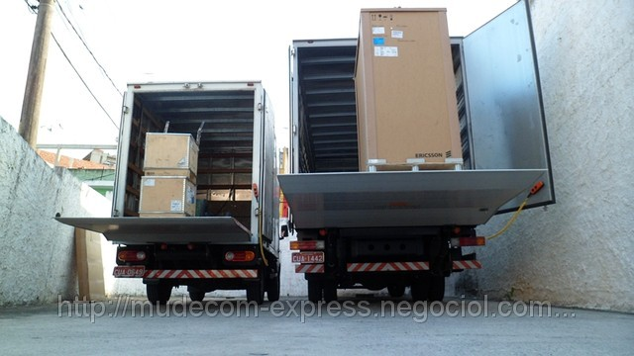
 |  |  | Sabe-se que:

 |  |  | *Cada caminhão consegue transportar até seis equipamentos por viagem.

 |  |  | *A capacidade dos 10 armazéns é respectivamente 450, 430, 370, 320, 250, 490, 470, 450, 300 e 470 equipamentos.

 |  |  | *A demanda das 25 lojas é respectivamente 201, 120, 180, 120, 110, 220, 150, 160, 120, 160, 190, 210, 140, 141, 110, 230, 161, 130, 170, 131, 180, 120, 160, 140 e 170 equipamentos.

ATENÇÃO

O trabalho poderá ser feito em grupo, de até 5 componentes

Cada grupo ocupará uma bancada e terá a sua disposição 2 computadores

Cada grupo poderá consultar a professora 2 vezes (1 pergunta por consulta). Cada pergunta excedente custa 0,5 pontos da nota do trabalho.

Cada consulta a outros grupos custa 1 ponto da nota do trabalho

Os arquivos .xls (com modelo de otimização com Evolver e relatórios de otimização) devem ser enviados em um único email até às 21:30h

O relatório do trabalho (em .pdf) deverá ser enviado por email até dia 19/12/2016 às 19:00h

